PRECIFICAÇÃO
PLANILHA DE PRECIFICAÇÃO DE PRODUTOS E SERVIÇOS

RELATÓRIO
Este relatório tem como objetivo apoiar na definição de preços de vendas de produtos ou serviços de pequenos negócios.
A partir das informações do seu negócio (quantidade produzida/vendida, custos fixos e variáveis) é possível simular um preço ideal, desta forma, lucro final.
Ferramenta Atingir Meta
Para apoiar a definição de preços, recomendamos a utilização da ferramenta "Atingir Meta" localizada na guia "Dados" em "Teste de Hipóteses".
Com a ferramenta é possível atingir objetivos desejados alterando valores que impactam no resultado final.
No nosso caso, podemos alterar a célula de "Mark-up Desejado" (D7) para alcançarmos um Lucro (D21) ou Margem Bruta (D22) específico a um preço "X".
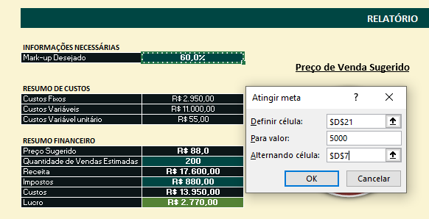
Preço de Venda Sugerido
INFORMAÇÕES NECESSÁRIAS
Mark-up Desejado | 72.7%

R$ 86,34
RESUMO DE CUSTOS
Custos Fixos | R$ 2,950.00
Custos Variáveis | R$ 10,000.00
Custos Variável unitário | R$ 50.00

Inclua as informações de custos fixos do seu negócio. Ou seja, aqueles custos que são recorrentes e não variam independente da quantidade de vendas (por exemplo, todo mês pagarei o mesmo valor de aluguel até que renegocie ou mude de local).
Inclua os custos variáveis relacionados à produção. Por exemplo, em uma loja de camisetas, para vender 100 peças ao invés de 10 peças, preciso de 10x a quantidade de tecido que precisaria, o que afeta diretamente na quantidade de investimento.
RESUMO FINANCEIRO
Preço Sugerido | R$ 86.34
Quantidade de Vendas Estimadas | 200
Receita | R$ 17,267.01
Impostos | R$ 863.35
Custos | R$ 12,950.00
Lucro | R$ 3,453.66
Margem Bruta | 20.0%

CUSTOS FIXOS |  |  | CUSTOS VARIÁVEIS

Gasto | Valor | Custo % | Quantidade Produzida (real/estimado) | 200
Salários | R$ 2,000.00 | 67.8%
Luz | R$ 350.00 | 11.9% | Gasto | Custo | Custo unitário | Custo %
Água | R$ 200.00 | 6.8% | Materia Prima (Tecido) | R$ 10,000.00 | R$ 50.00 | 100.0%
Gás | R$ 150.00 | 5.1%
Manutenção | R$ 100.00 | 3.4%
Internet | R$ 150.00 | 5.1%

Total Custo Fixo | R$ 2,950.00

 |  |  | Total Custo Variável | R$ 10,000.00 | R$ 50.00

Custos Fixos x Variáveis

 |  |  | RESUMO CUSTOS FIXOS E VARIÁVEIS

 |  |  | Total Custo Fixo | R$ 2,950.00
 |  |  | Total Custo Variável | R$ 10,000.00

